Ejemplo Informe de dosis
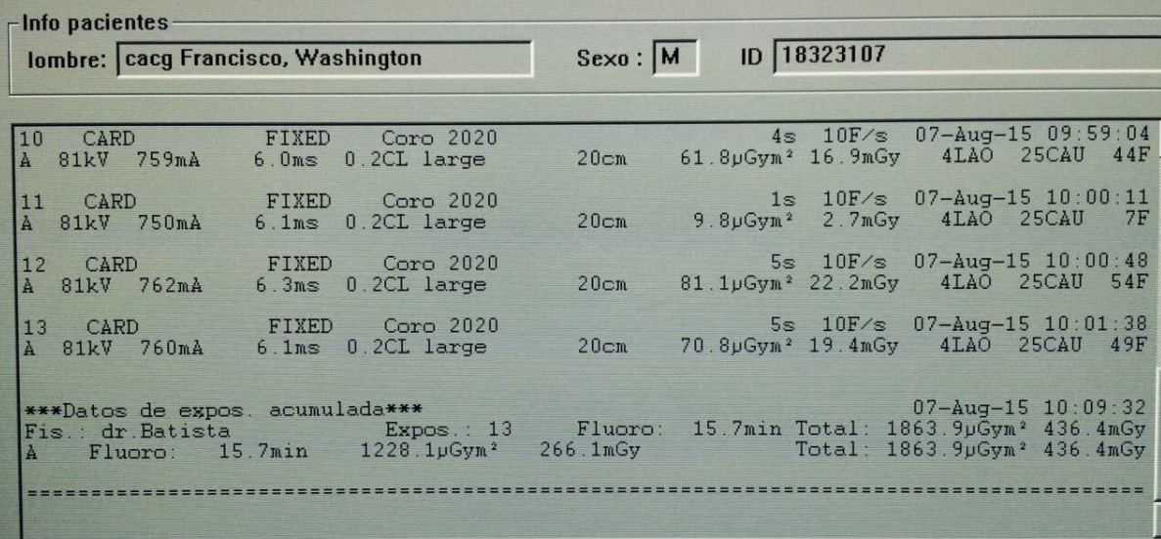
 |  | MARCA | SIEMENS |  |  | MARCA | PHILLIPS
 |  |  |  | Datos informe de dosis
 |  |  |  | Tiempo de exposición (min) | PDA (Gycm2) | CD (mGy) | Numero imágenes cine

 |  |  |  | 13 | 216,5 | 3672,1 | 1775

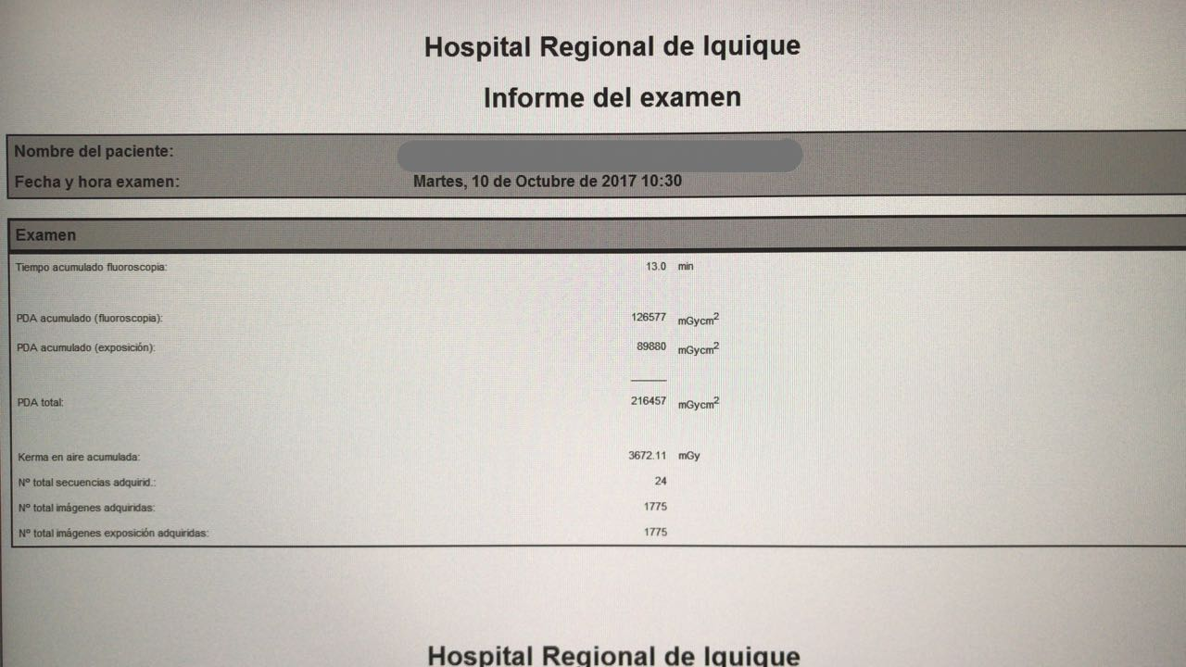

Datos informe de dosis
Tiempo de exposición (min) | PDA (Gycm2) | CD (mGy) | Numero imágenes cine

15.7 | 186,4 | 436.4 | Seria la sumatoria de las imágenes o frame (44+7+54+49=154 F)

 |  | MARCA | GENERAL ELECTRIC
Datos informe de dosis
Tiempo de exposición (min) | PDA (Gycm2) | CD (mGy) | Numero imágenes cine

122 + 40 segundo | 0 | 0,5 + 0,6 Gy | 508

